01
← | 1
 | HORÁRIO EFETIVO (INÍCIO - FIM) |  | 09:10 a 16:00
 | LOCALIZAÇÃO RESUMIDA |  | GOIÂNIA - GO
 | PROBLEMA (duração) |  | -
 | OBSERVAÇÃO |  | -
 | CONDIÇÕES METEOROLÓGICAS | MANHÃ | LIMPO
 |  | TARDE | PARC. LIMPO

 | ACOMPANHAMENTO CLIMÁTICO
 | 8:00:00 |  |  | 9:00:00
 |  |  |  | 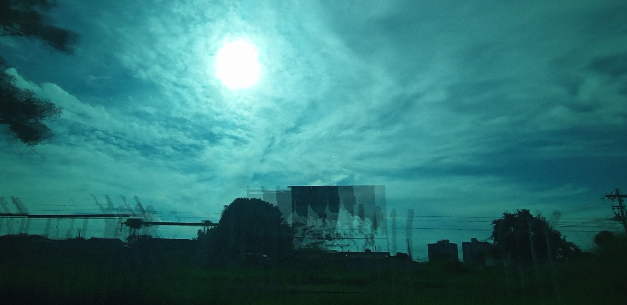

 | 10:00:00 |  |  | 11:00:00
 | 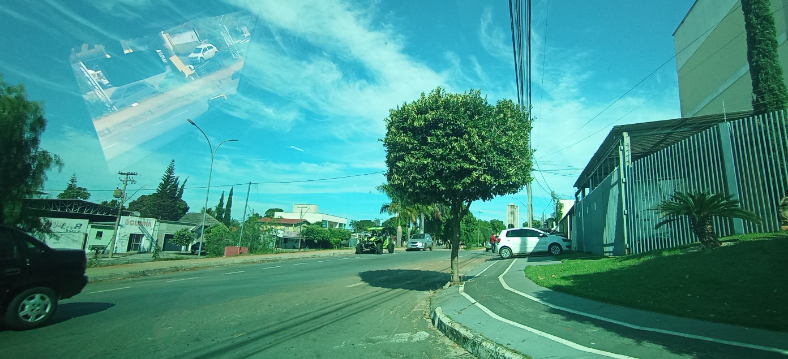 |  |  | 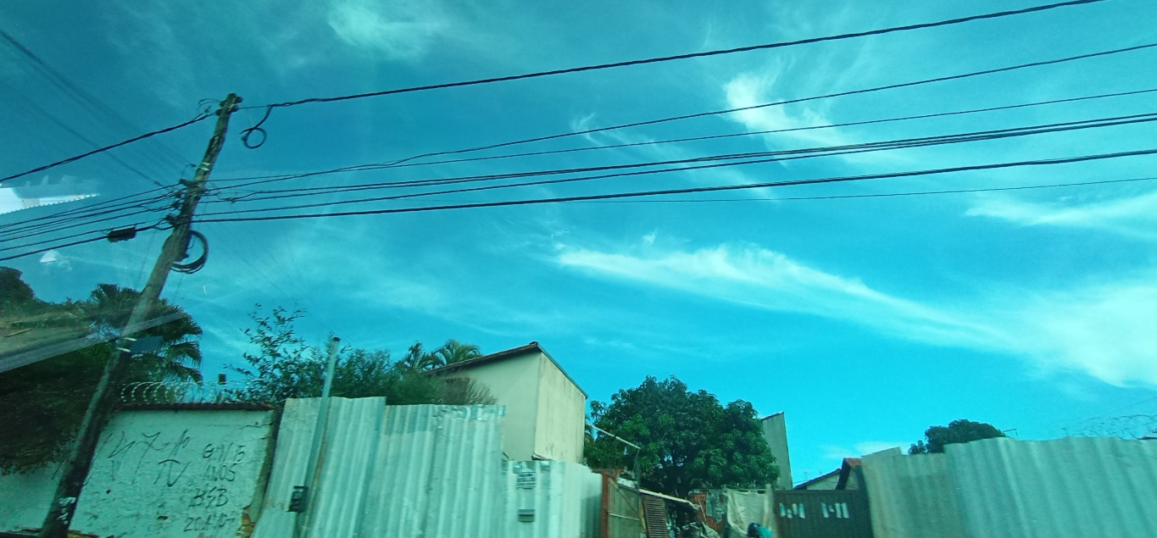

 | 12:00:00 |  |  | 13:00:00
 | 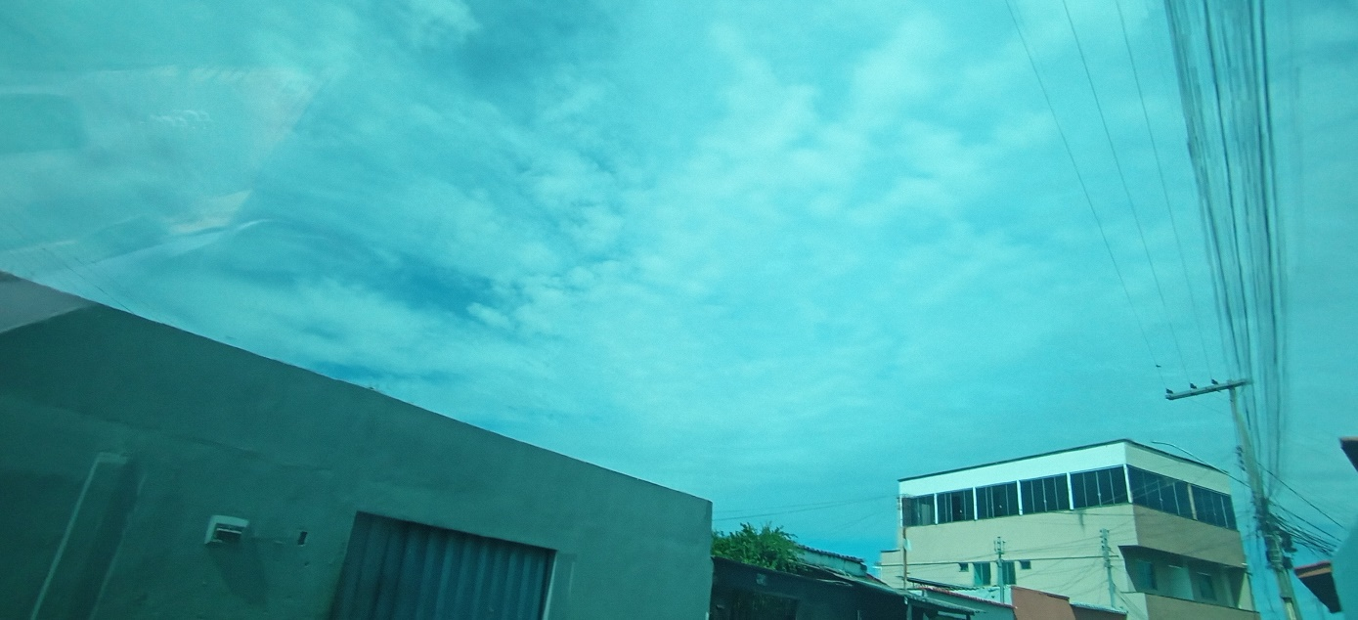

 | 14:00:00 |  |  | 15:00:00
 | 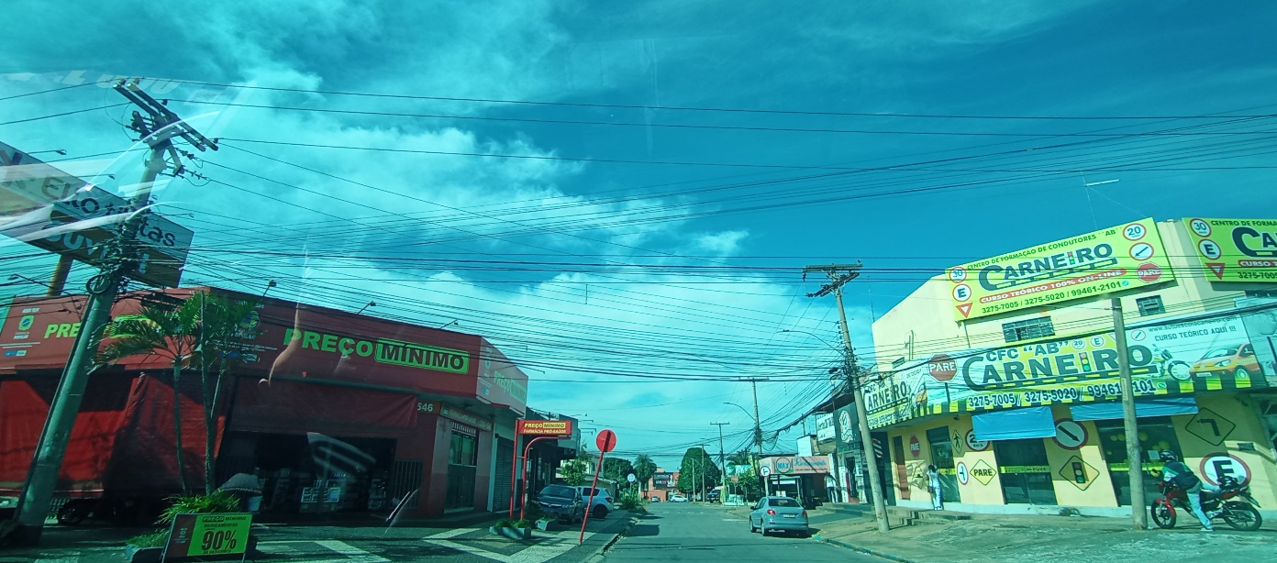 |  |  | 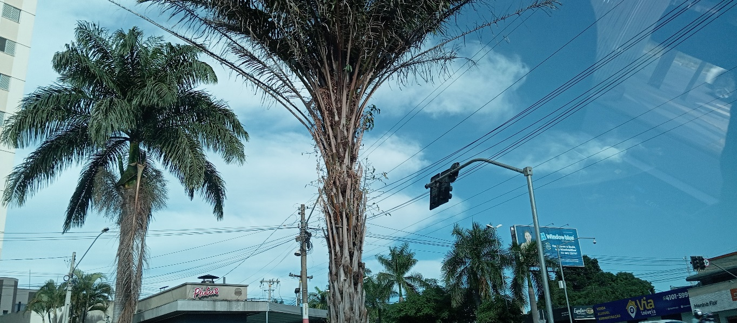

 | 16:00:00
 | 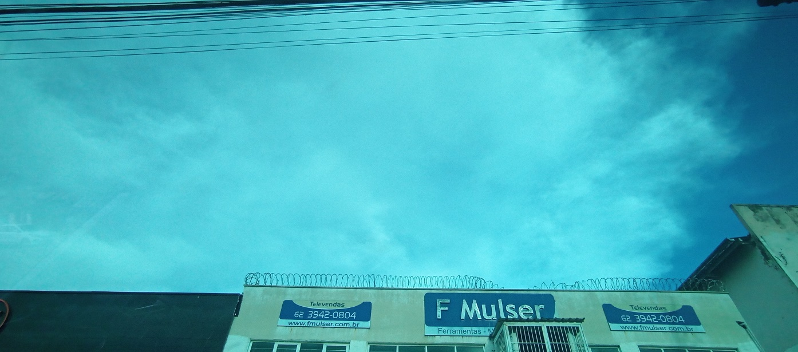

02
← | 2
 | HORÁRIO EFETIVO (INÍCIO - FIM) |  | 10:00 a 16:10
 | LOCALIZAÇÃO RESUMIDA |  | VITORIA DA CONQUISTA - BA
 | PROBLEMA (duração)
 | OBSERVAÇÃO
 | CONDIÇÕES METEOROLÓGICAS | MANHÃ | NUBLADO
 |  | TARDE | PARC. NUBLADO

 | ACOMPANHAMENTO CLIMÁTICO
 | 8:00:00 |  |  | 9:00:00
 |  |  |  | 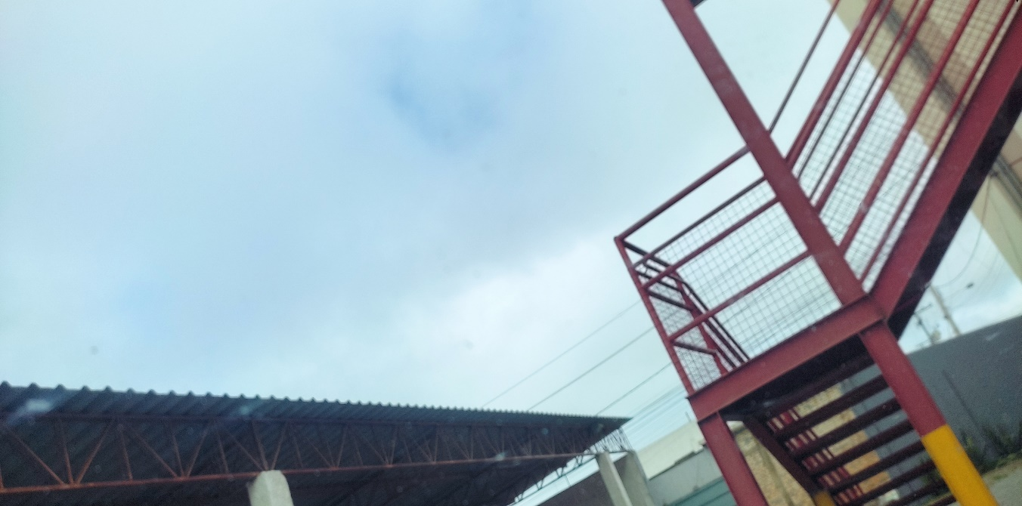

 | 10:00:00 |  |  | 11:00:00
 | 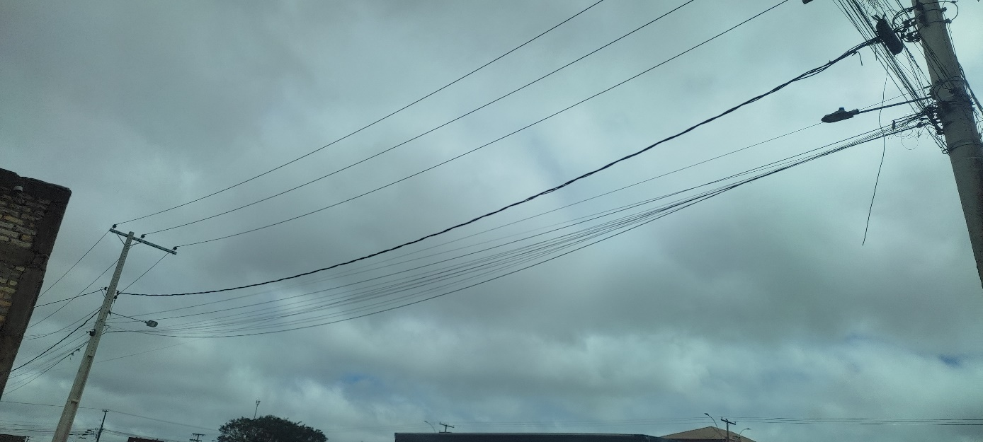 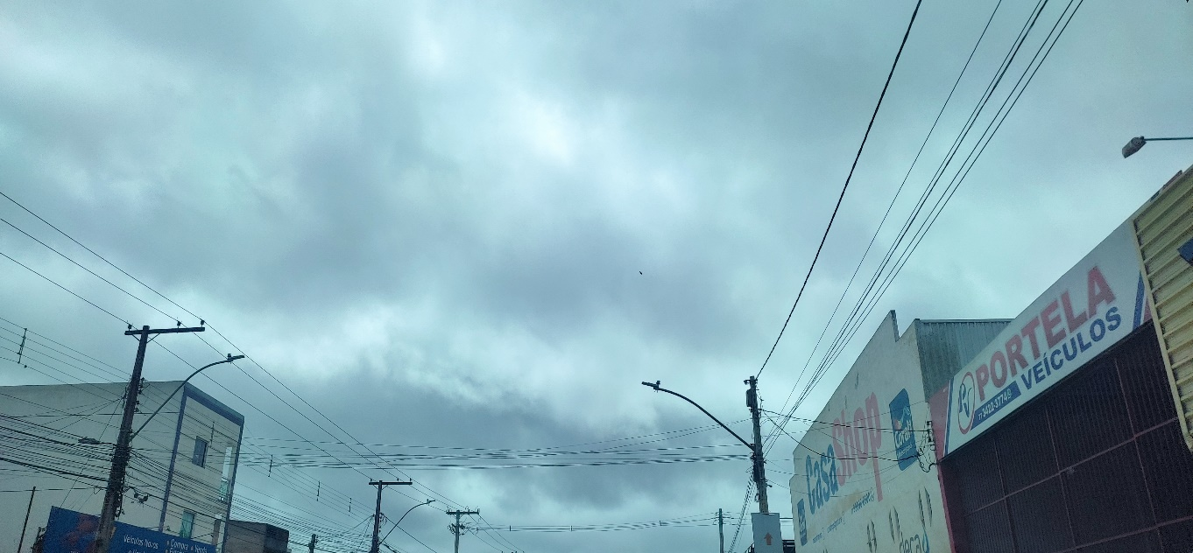

 | 12:00:00 |  |  | 13:00:00
 | 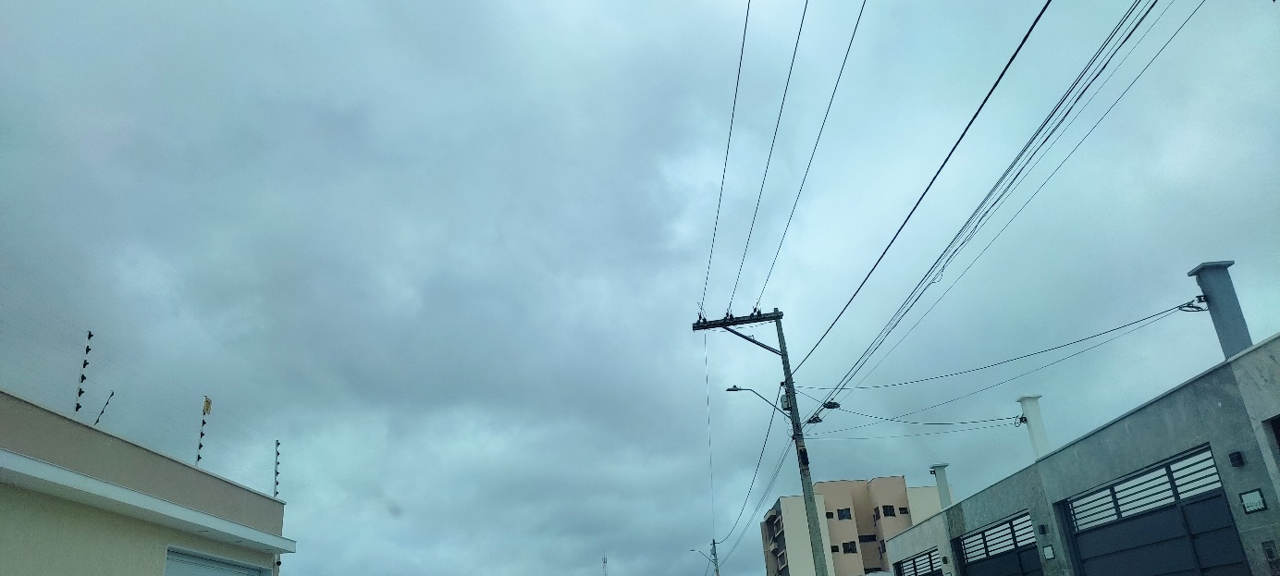 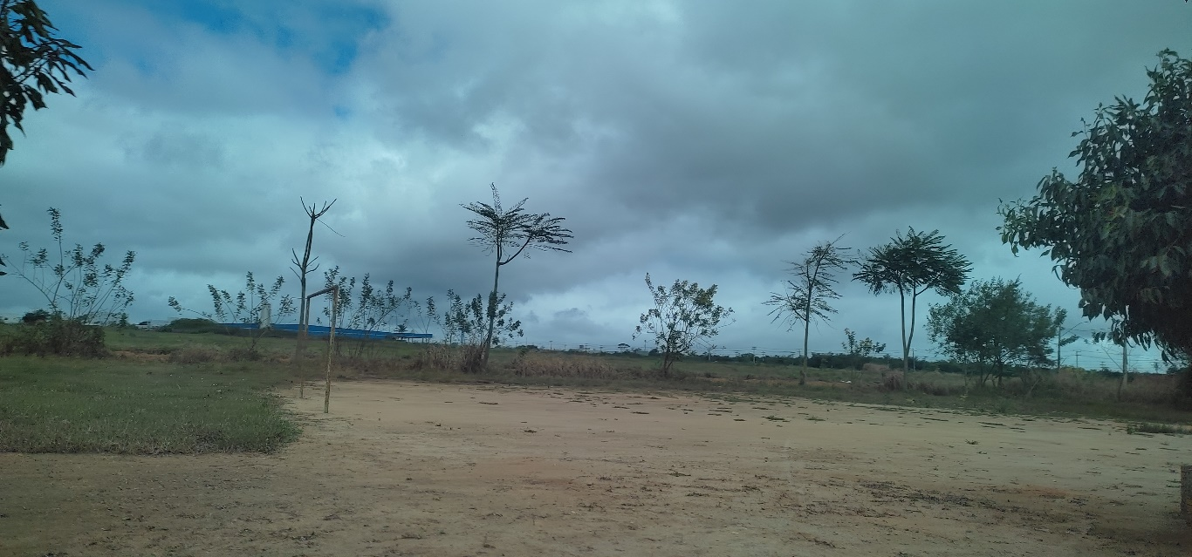

 | 14:00:00 |  |  | 15:00:00
 |  |  |  | 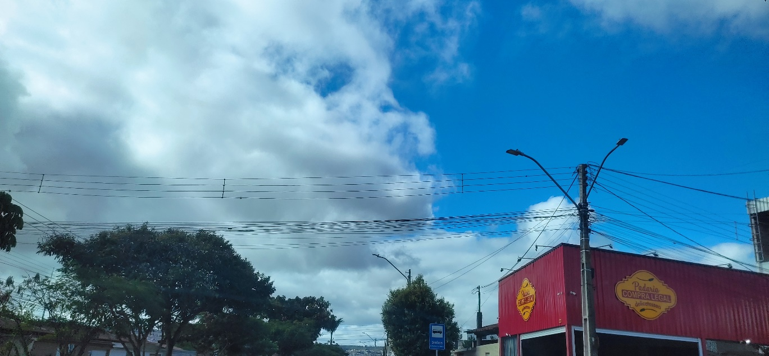

 | 16:00:00
 | 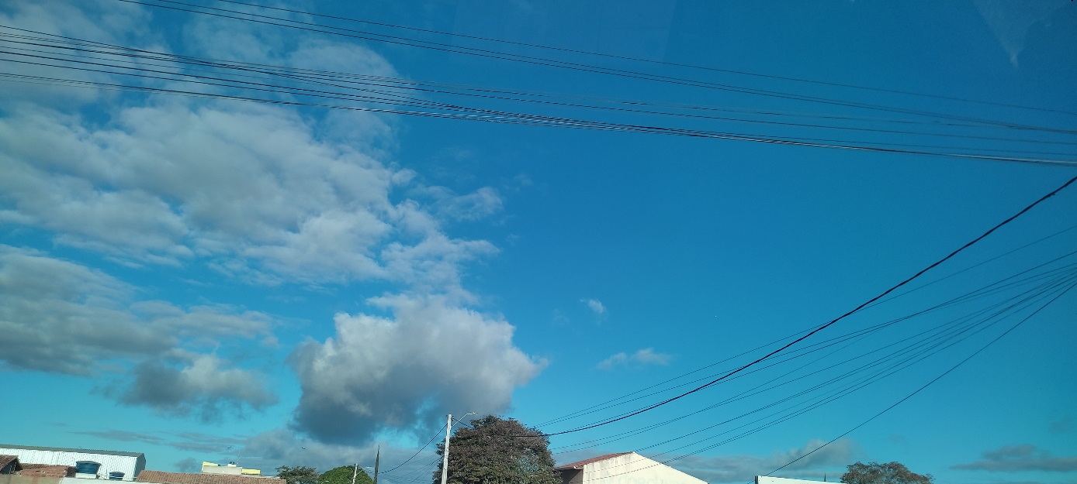

03
← | 3
 | HORÁRIO EFETIVO (INÍCIO - FIM) |  | 09:00 a 16:20
 | LOCALIZAÇÃO RESUMIDA |  | PENDÊNCIAS
 | PROBLEMA (duração) |  | -
 | OBSERVAÇÃO
 | CONDIÇÕES METEOROLÓGICAS | MANHÃ | LIMPO
 |  | TARDE | LIMPO

 | ACOMPANHAMENTO CLIMÁTICO
 | 8:00:00 |  |  | 9:00:00
 |  |  |  | 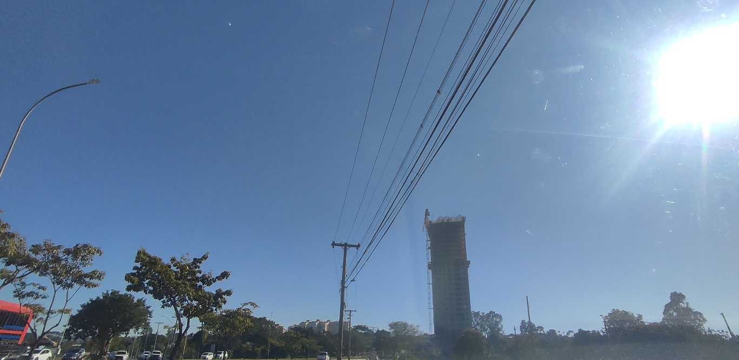


 | 10:00:00 |  |  | 11:00:00
 | 

 | 12:00:00 |  |  | 13:00:00
 |  |  |  | 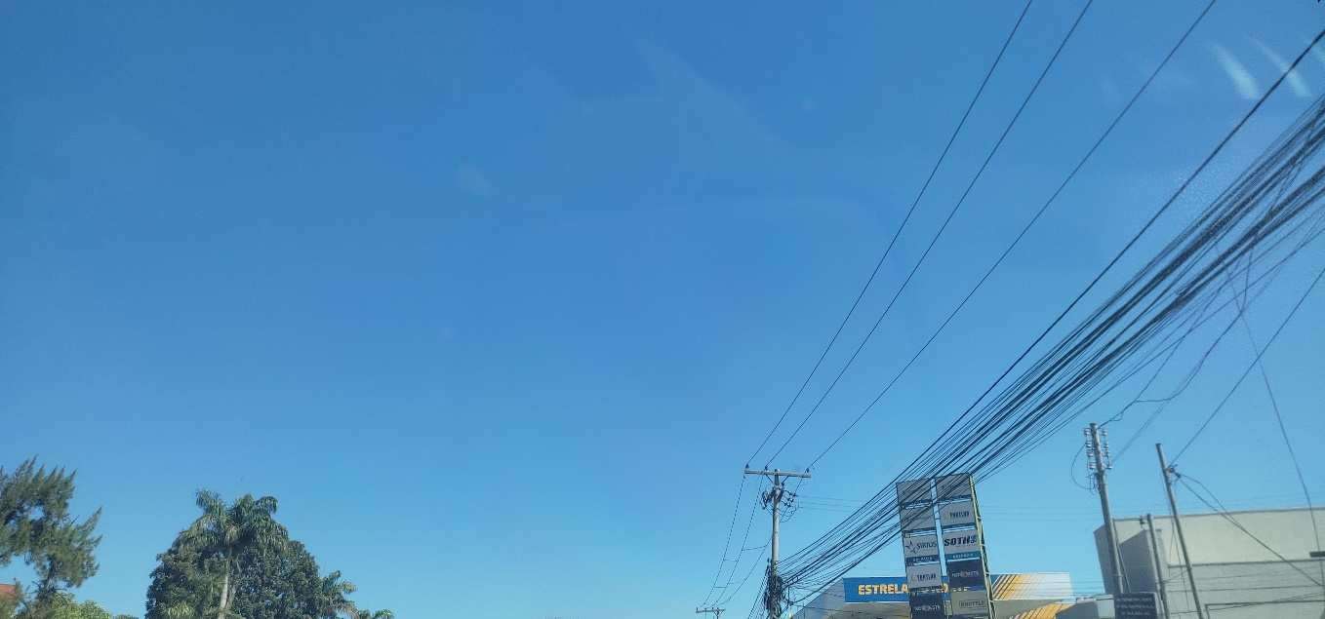

 | 14:00:00 |  |  | 15:00:00
 | 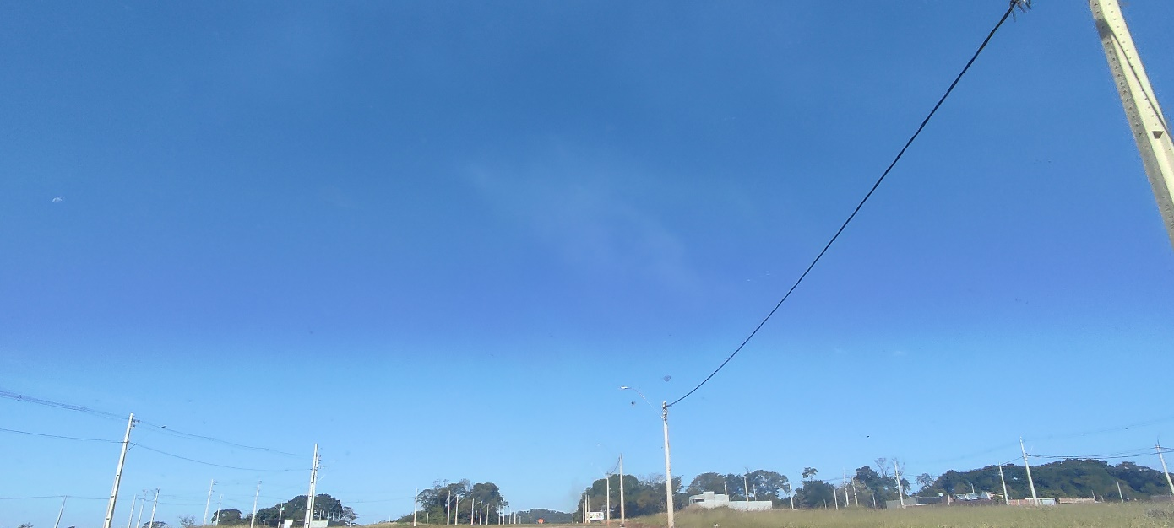 |  |  | 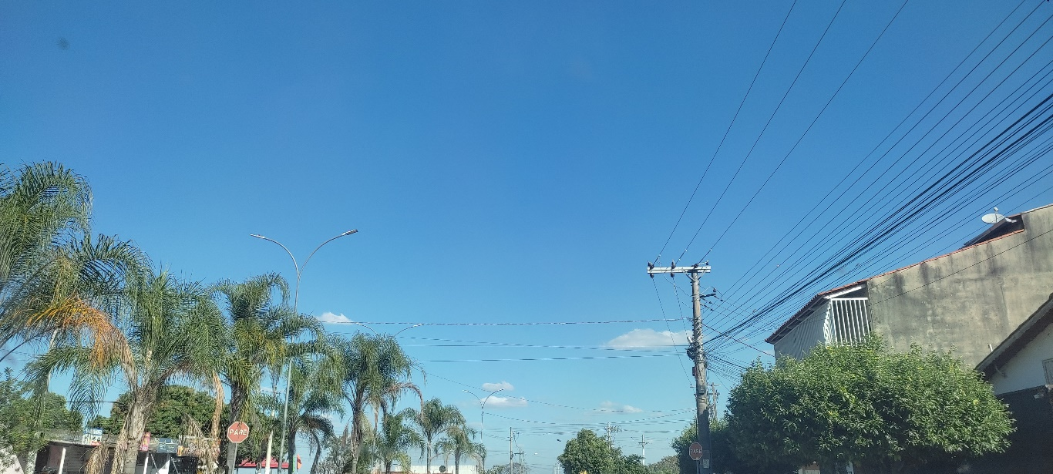

 | 16:00:00
 | 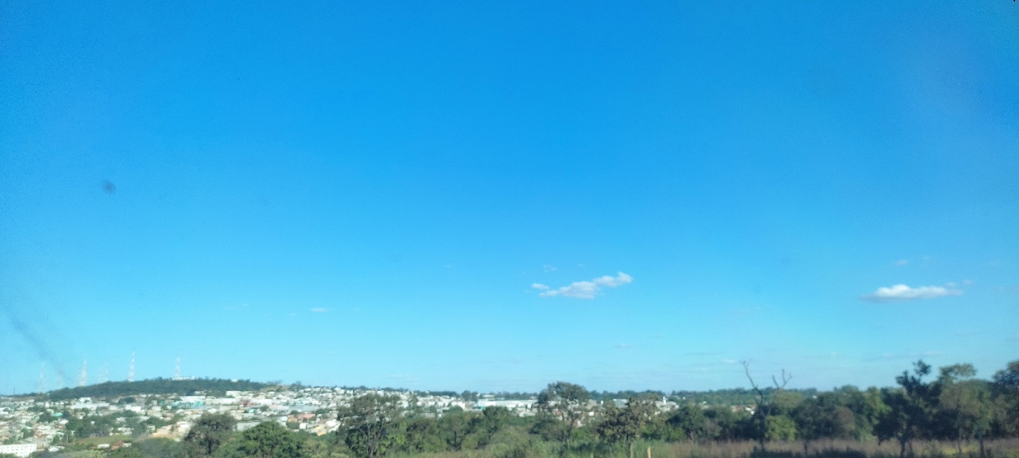

04
← | 4
 | HORÁRIO EFETIVO (INÍCIO - FIM) |  | 09:20 a 16:00
 | LOCALIZAÇÃO RESUMIDA |  | VITORIA DA CONQUISTA - BA
 | PROBLEMA (duração)
 | OBSERVAÇÃO
 | CONDIÇÕES METEOROLÓGICAS | MANHÃ | LIMPO
 |  | TARDE | LIMPO

 | ACOMPANHAMENTO CLIMÁTICO
 | 8:00:00 |  |  | 9:00:00
 |  |  |  | 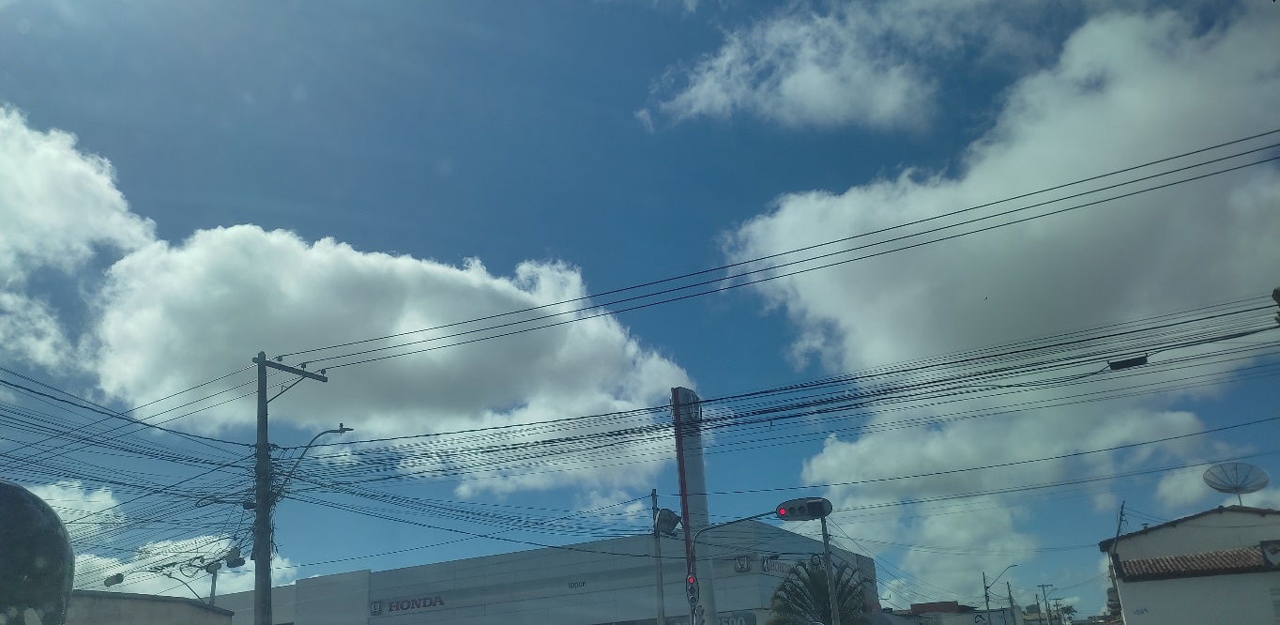

 | 10:00:00 |  |  | 11:00:00
 | 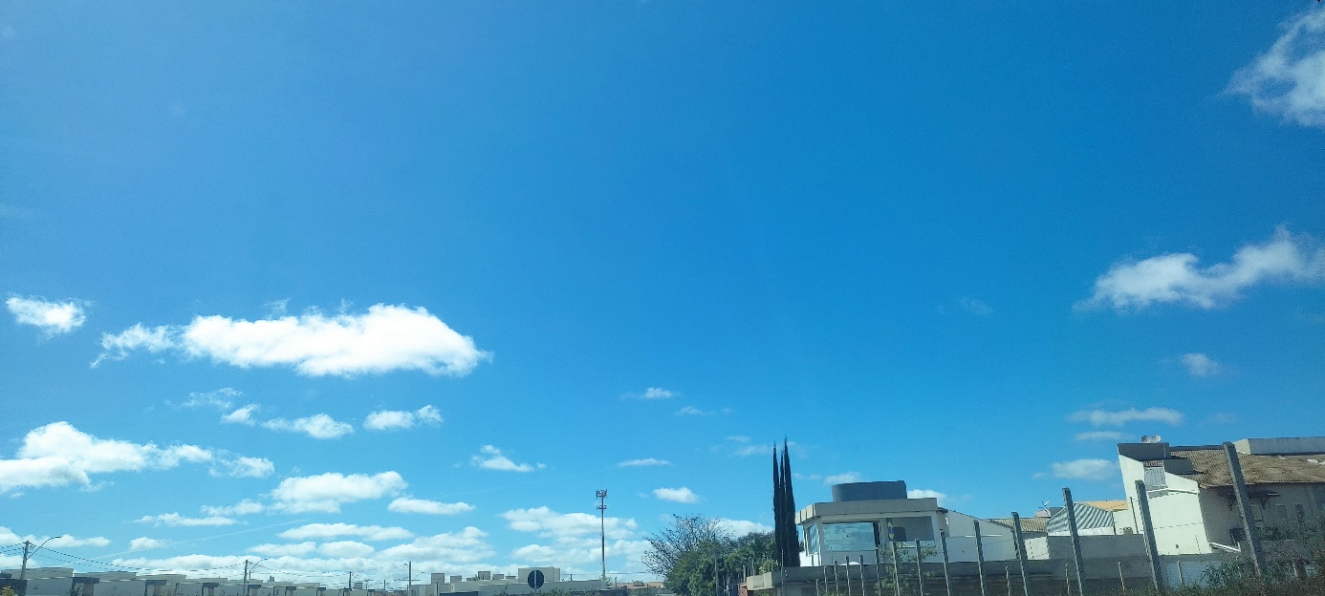 |  |  | 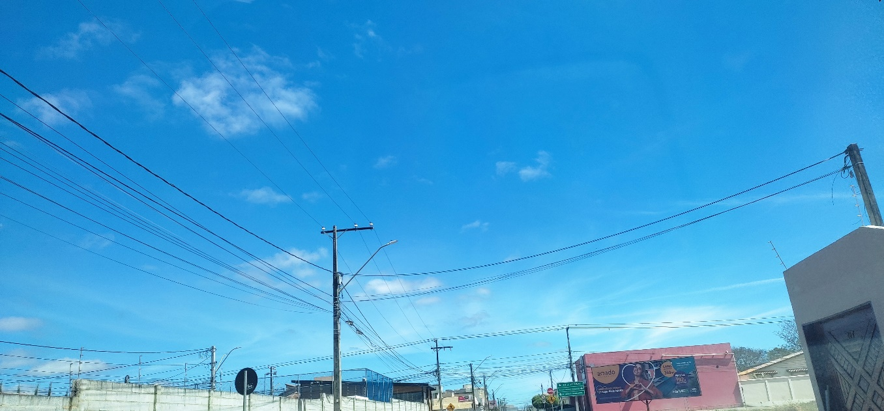

 | 12:00:00 |  |  | 13:00:00
 | 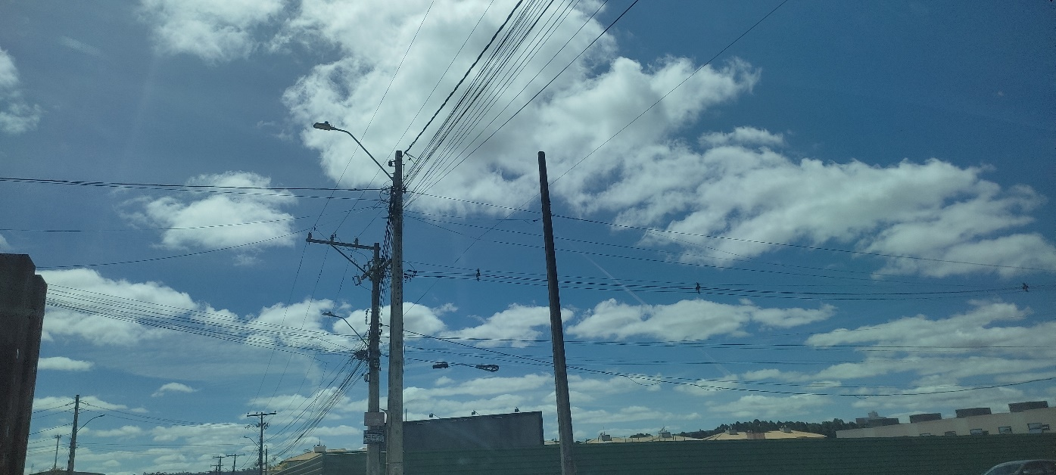 |  |  | 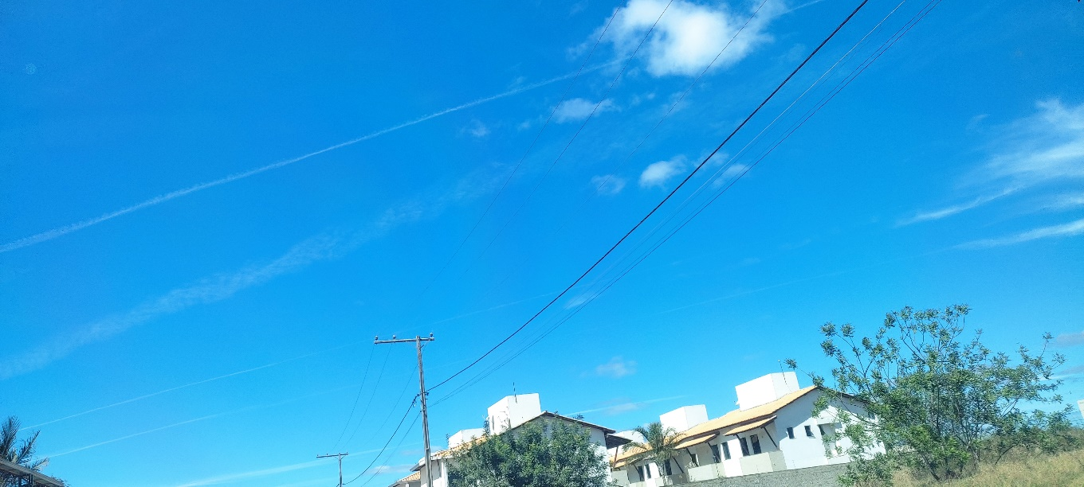

 | 14:00:00 |  |  | 15:00:00
 | 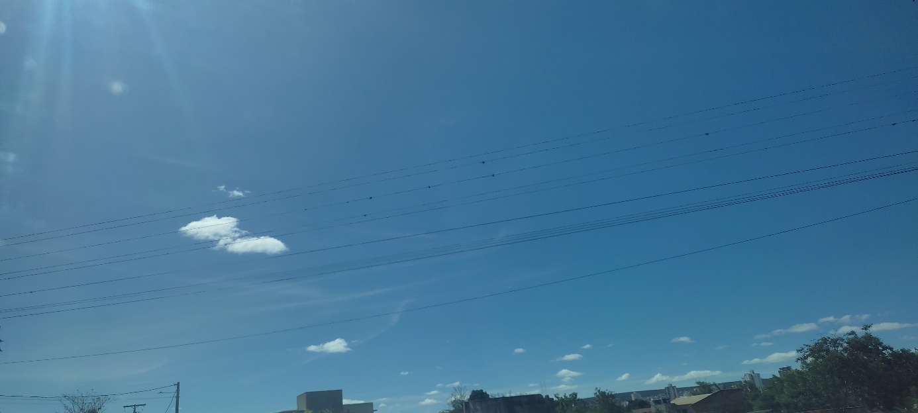 |  |  | 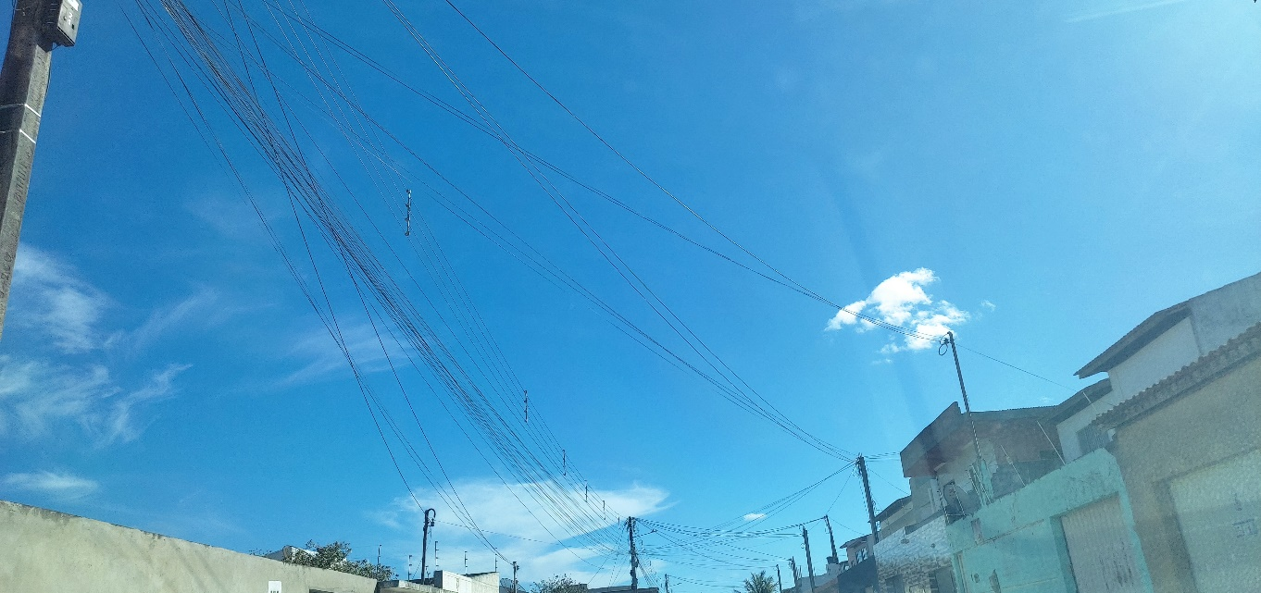

 | 16:00:00
 | 

05
← | 5
 | HORÁRIO EFETIVO (INÍCIO - FIM) |  | 08:30 a 16:00
 | LOCALIZAÇÃO RESUMIDA |  | GOIÂNIA - CONDOMÍNIOS
 | PROBLEMA (duração)
 | OBSERVAÇÃO
 | CONDIÇÕES METEOROLÓGICAS | MANHÃ | LIMPO
 |  | TARDE | LIMPO

 | ACOMPANHAMENTO CLIMÁTICO
 | 8:00:00 |  |  | 9:00:00
 |  |  |  | 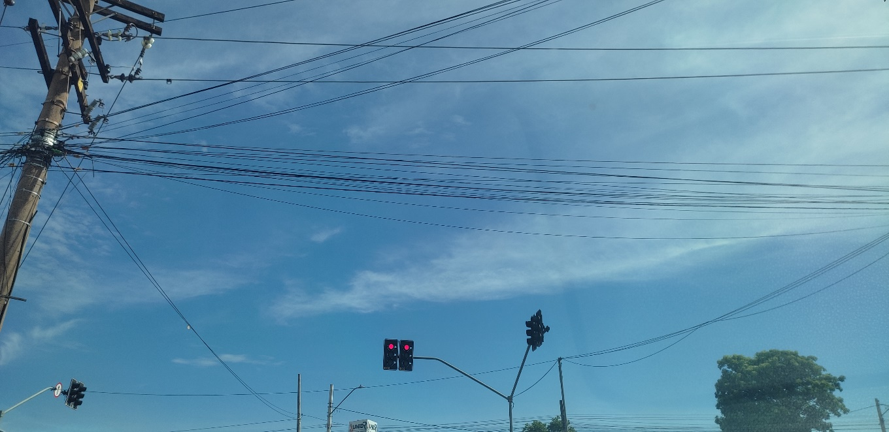

 | 10:00:00 |  |  | 11:00:00
 | 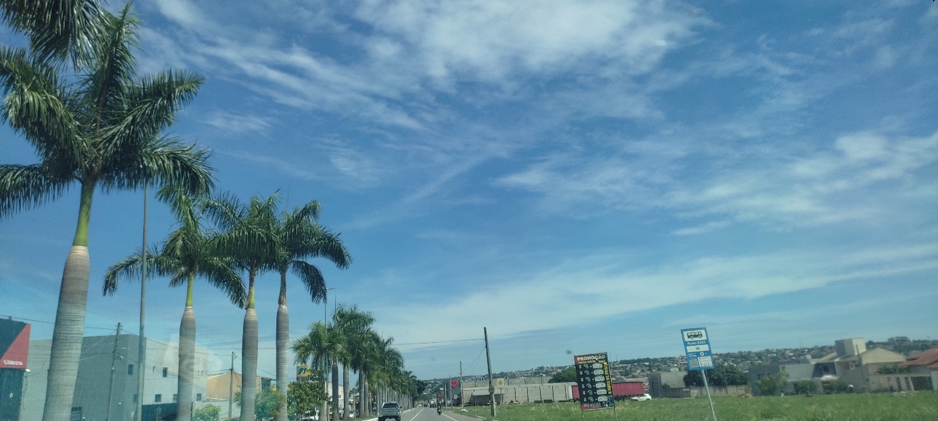 |  |  | 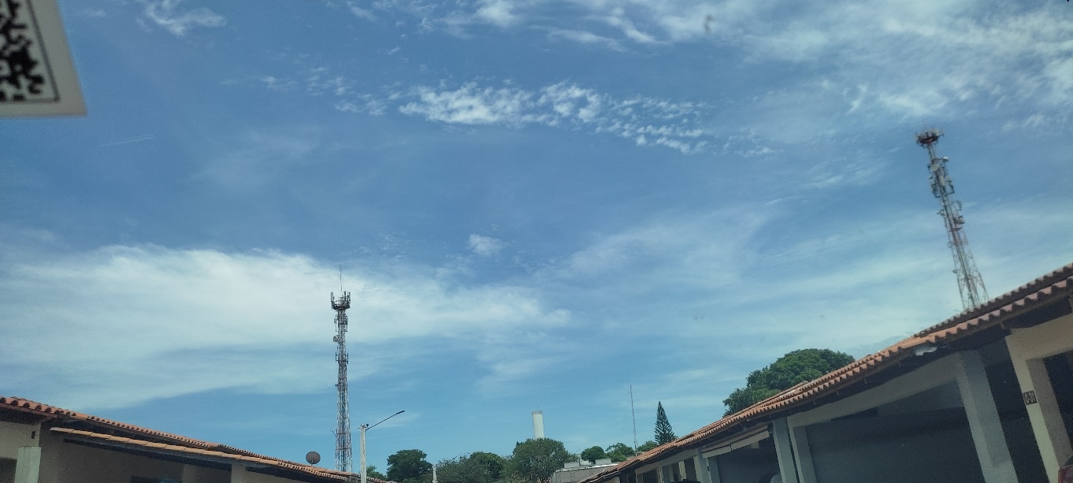

 | 12:00:00 |  |  | 13:00:00

 | 14:00:00 |  |  | 15:00:00

 | 16:00:00
 | 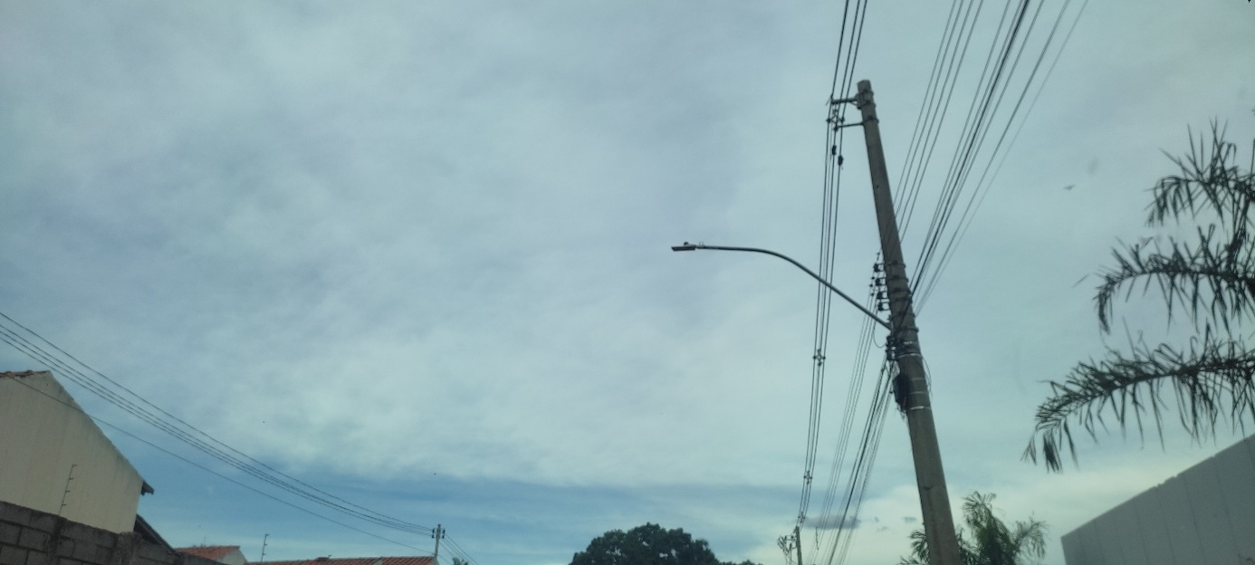

06
← | 6
 | HORÁRIO EFETIVO (INÍCIO - FIM) |  | 08:30 a 16:30
 | LOCALIZAÇÃO RESUMIDA |  | Goiânia - Condomínios
 | PROBLEMA (duração)
 | OBSERVAÇÃO
 | CONDIÇÕES METEOROLÓGICAS | MANHÃ | LIMPO
 |  | TARDE | LIMPO

 | ACOMPANHAMENTO CLIMÁTICO
 | 8:00:00 |  |  | 9:00:00
 |  |  |  | 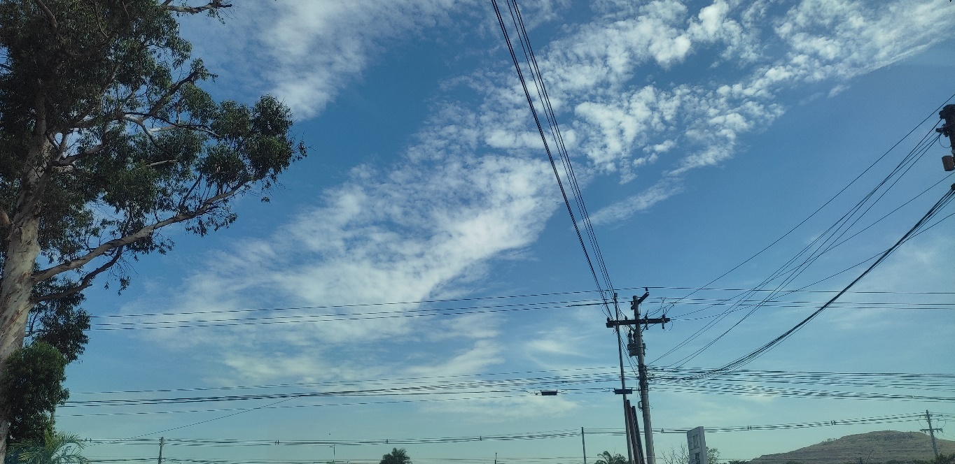

 | 10:00:00 |  |  | 11:00:00
 | 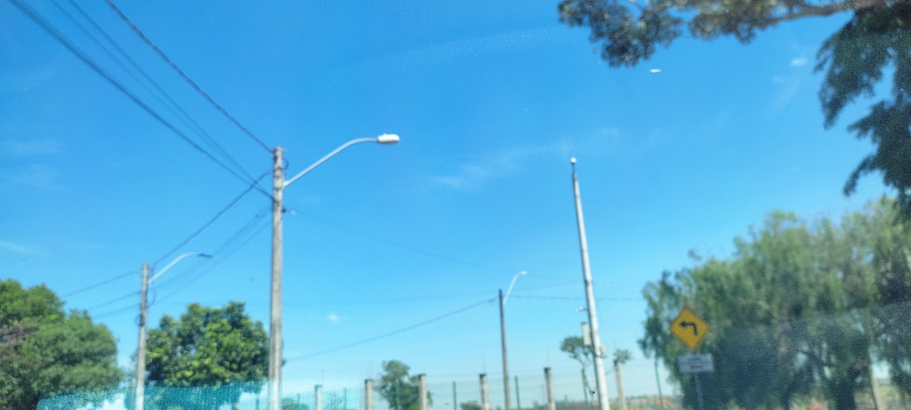

 | 12:00:00 |  |  | 13:00:00

 | 14:00:00 |  |  | 15:00:00

 | 16:00:00
 | 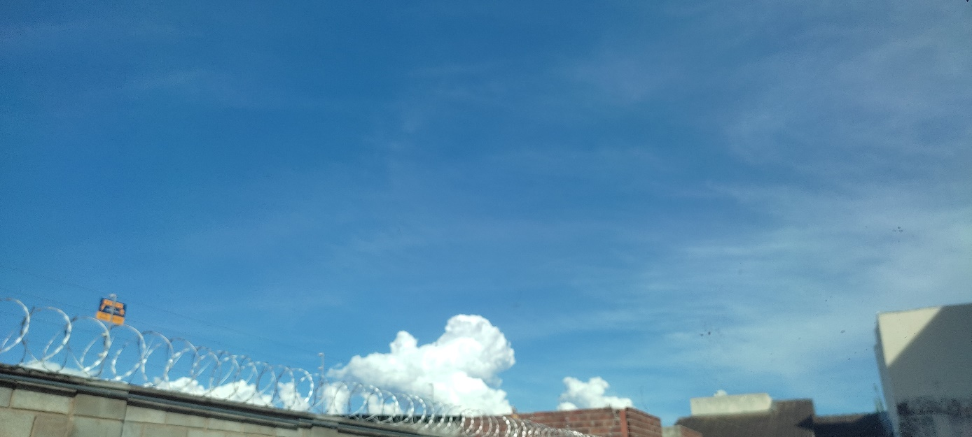

07
← | 7
 | HORÁRIO EFETIVO (INÍCIO - FIM) |  | 09:00 a 16:30
 | LOCALIZAÇÃO RESUMIDA |  | GOIÂNIA - CONDOMINIOS
 | PROBLEMA (duração)
 | OBSERVAÇÃO
 | CONDIÇÕES METEOROLÓGICAS | MANHÃ | LIMPO
 |  | TARDE | LIMPO

 | ACOMPANHAMENTO CLIMÁTICO
 | 8:00:00 |  |  | 9:00:00
 |  |  |  | 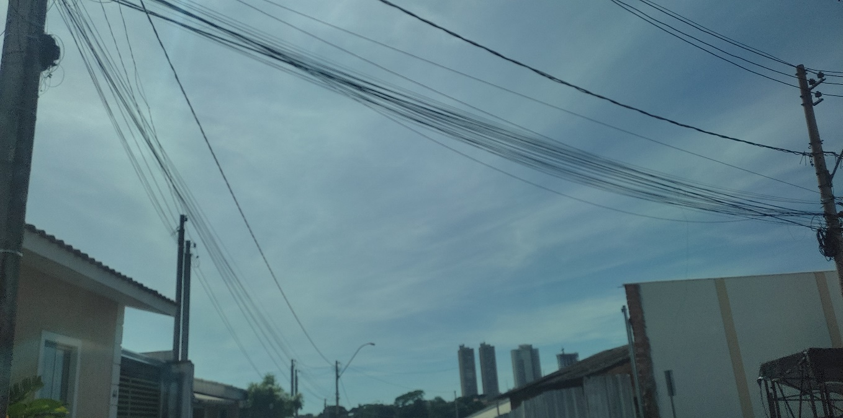

 | 10:00:00 |  |  | 11:00:00
 |  |  |  | 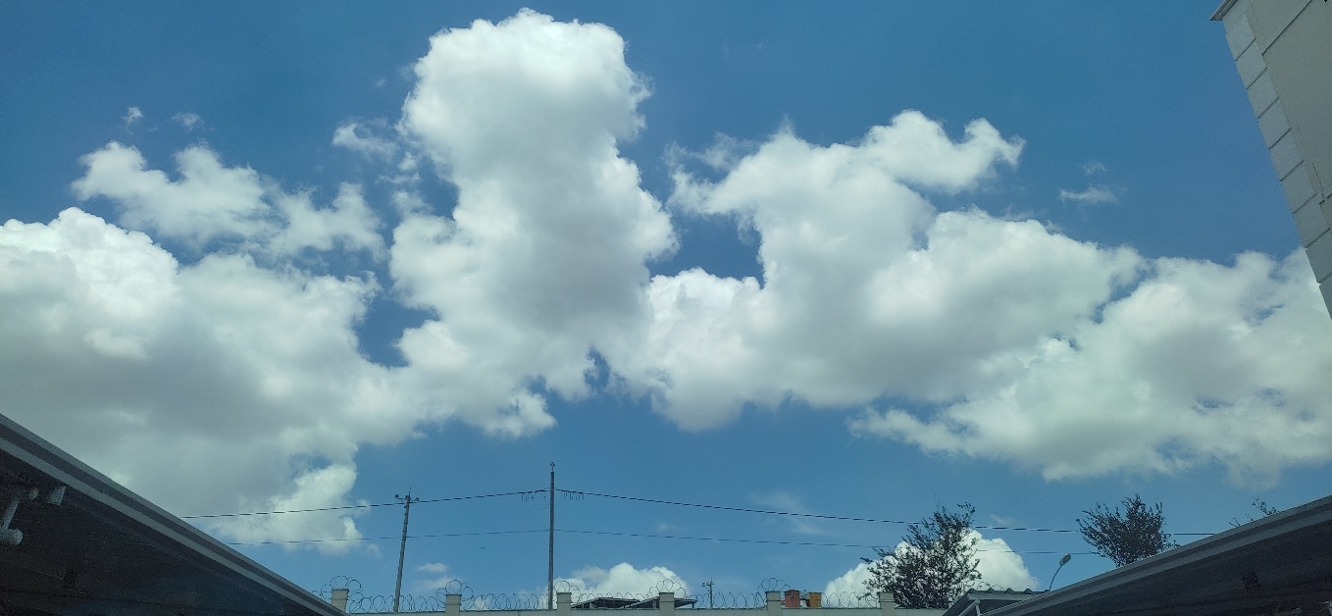

 | 12:00:00 |  |  | 13:00:00
 | 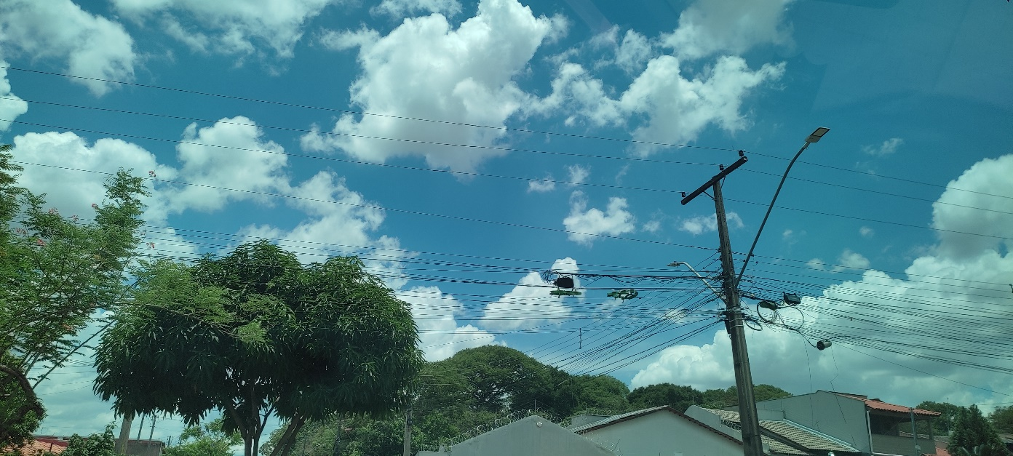 |  |  | 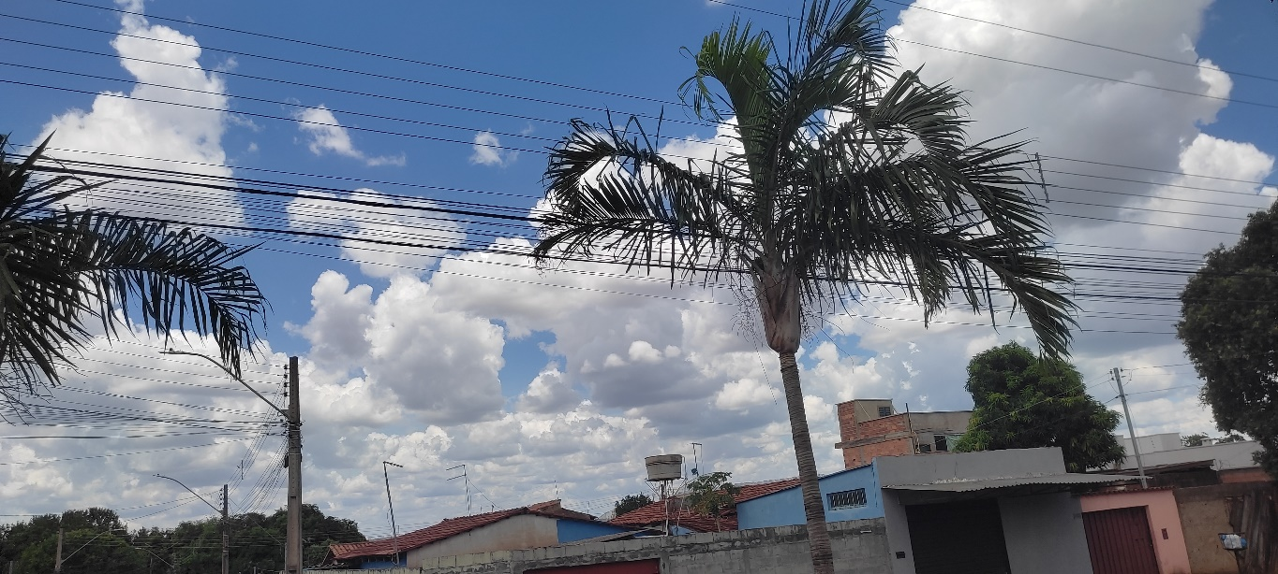

 | 14:00:00 |  |  | 15:00:00
 | 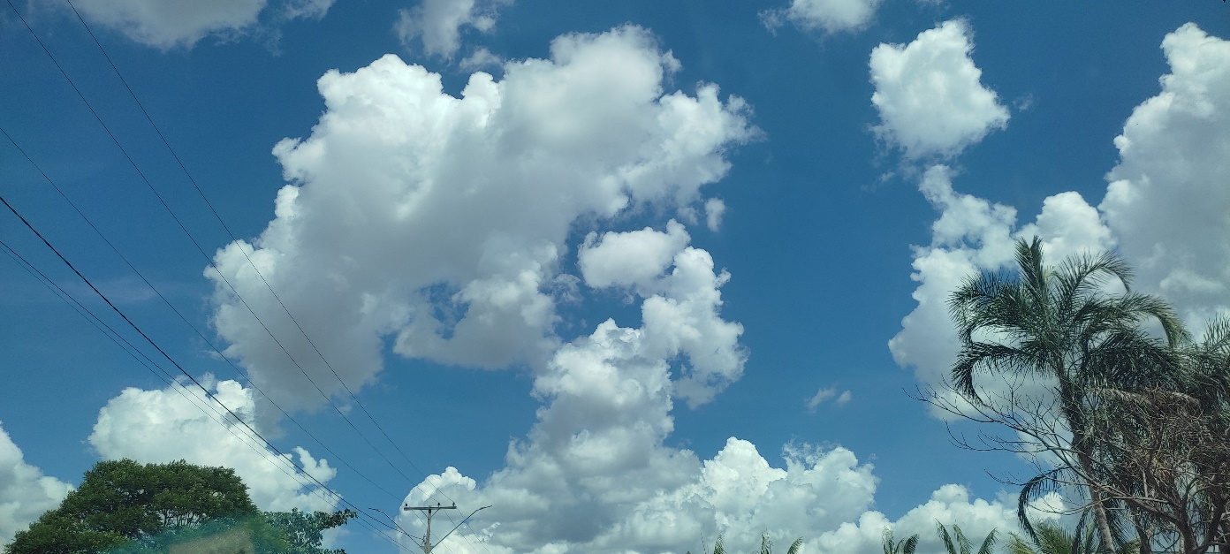 |  |  | 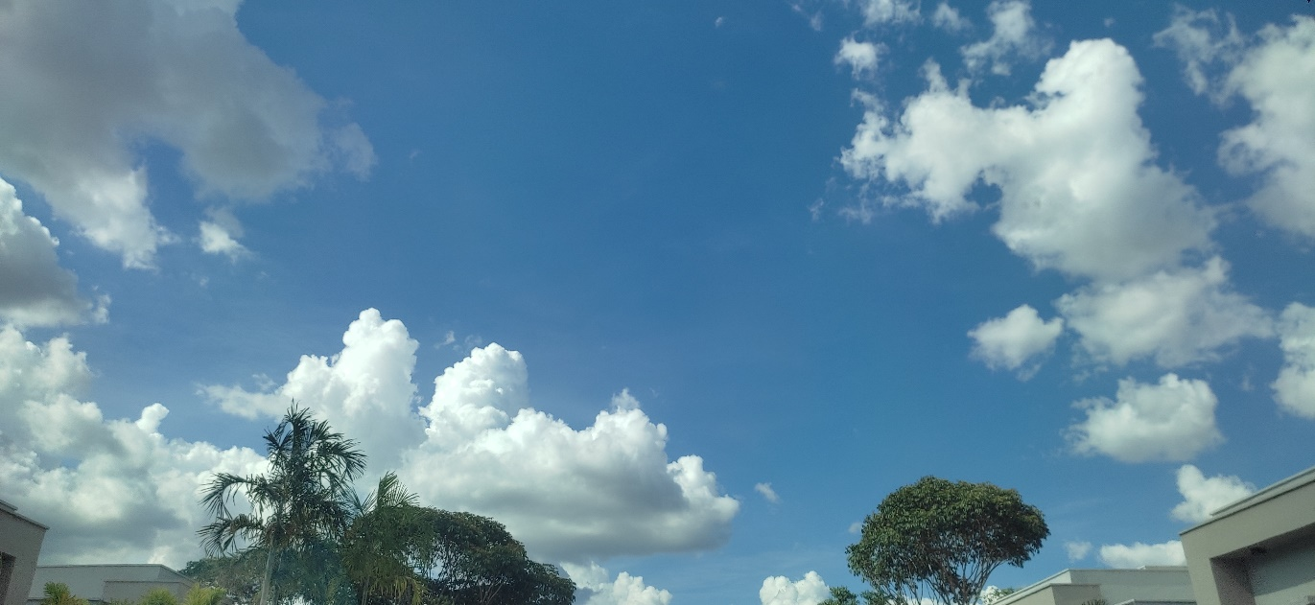

 | 16:00:00
 | 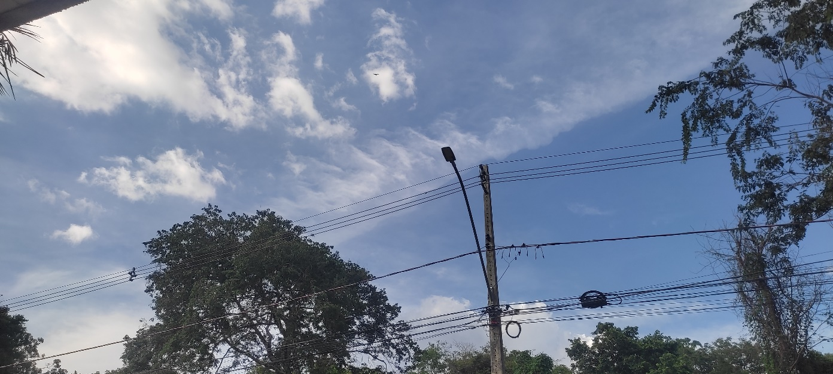

08
← | 8
 | HORÁRIO EFETIVO (INÍCIO - FIM) |  | 09:00 a 12:30
 | LOCALIZAÇÃO RESUMIDA |  | Goiânia - Pêndençias
 | PROBLEMA (duração) |  | -
 | OBSERVAÇÃO |  | -
 | CONDIÇÕES METEOROLÓGICAS | MANHÃ | LIMPO
 |  | TARDE | LIMPO

 | ACOMPANHAMENTO CLIMÁTICO
 | 8:00:00 |  |  | 9:00:00
 | 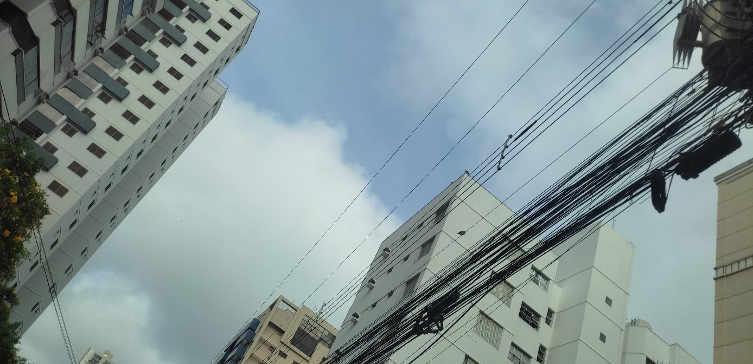

 | 10:00:00 |  |  | 11:00:00
 | 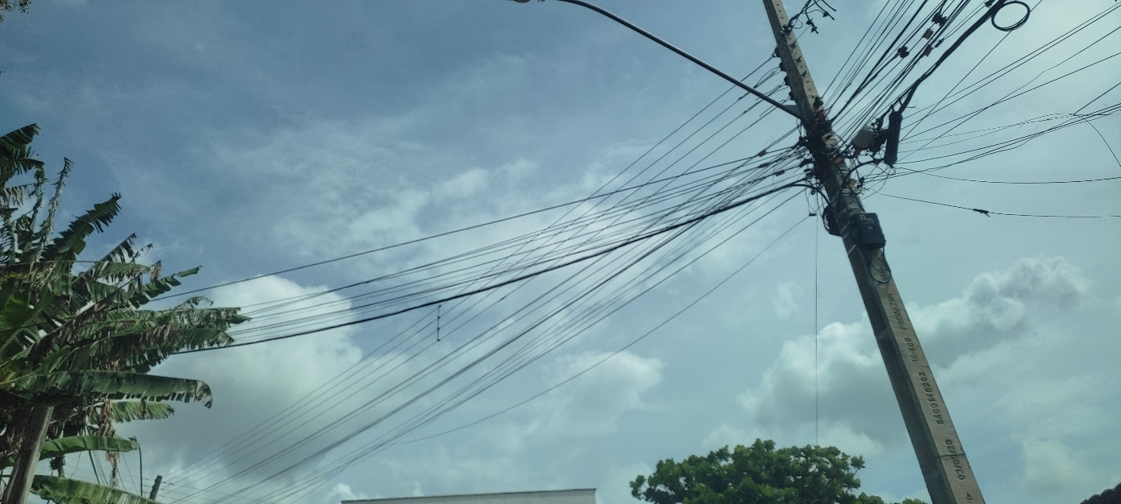 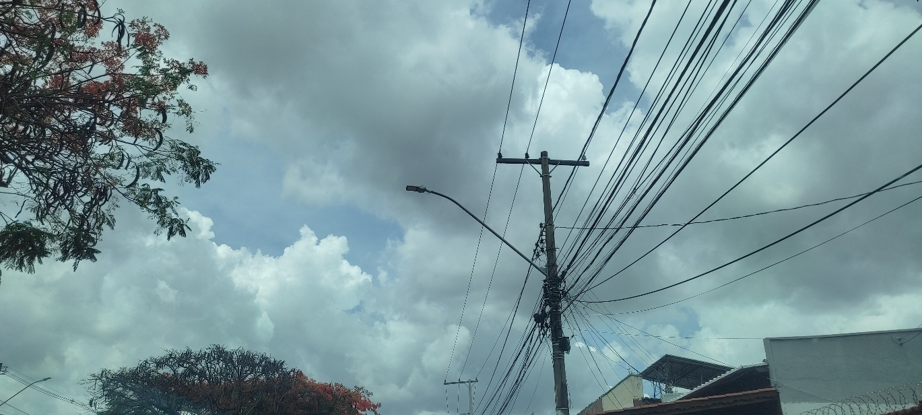

 | 12:00:00 |  |  | 13:00:00
 | 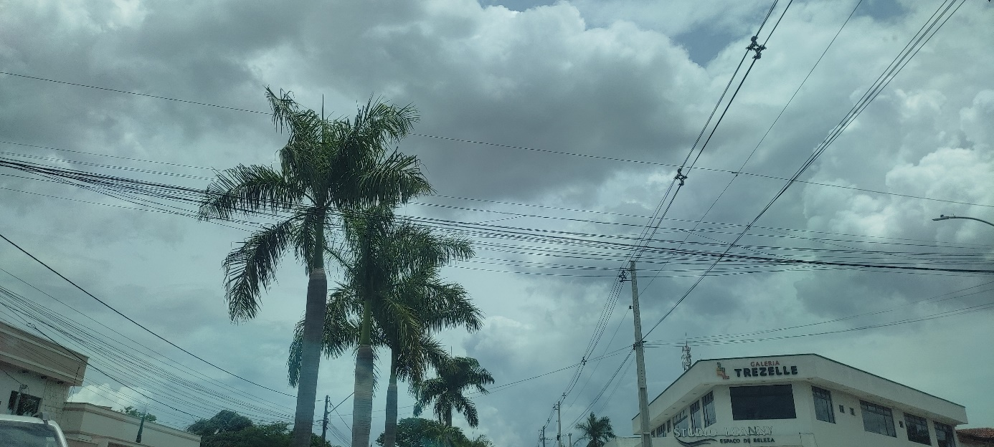

 | 14:00:00 |  |  | 15:00:00

 | 16:00:00

09
← | 9
 | HORÁRIO EFETIVO (INÍCIO - FIM) |  | 09:00 a 16:00
 | LOCALIZAÇÃO RESUMIDA |  | VITORIA DA CONQUISTA - BA
 | PROBLEMA (duração)
 | OBSERVAÇÃO
 | CONDIÇÕES METEOROLÓGICAS | MANHÃ | LIMPO
 |  | TARDE | LIMPO

 | ACOMPANHAMENTO CLIMÁTICO
 | 8:00:00 |  |  | 9:00:00
 |  |  |  | 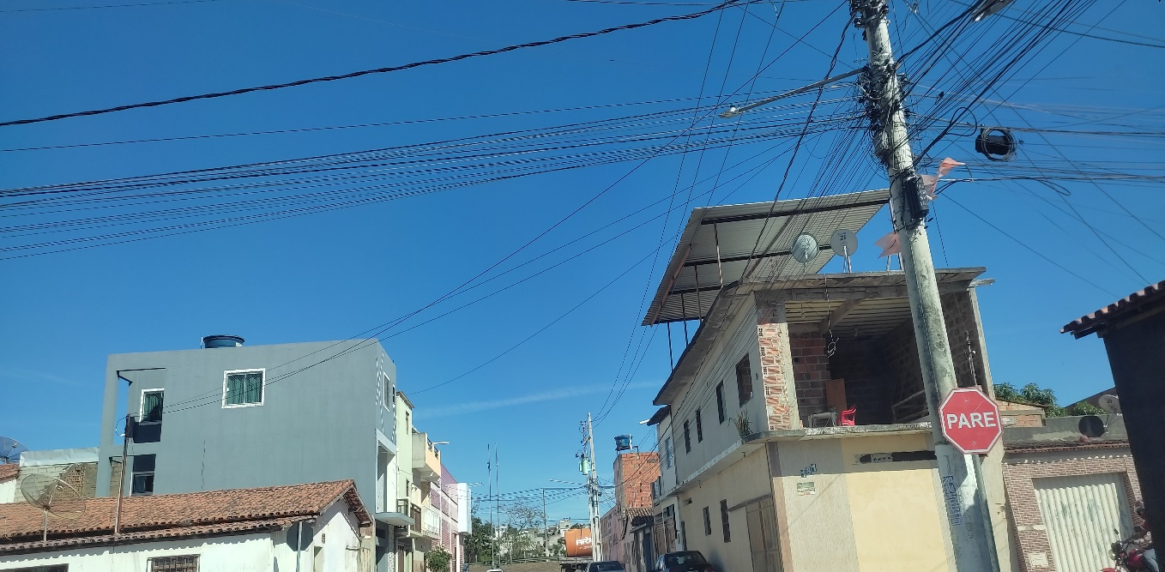

 | 10:00:00 |  |  | 11:00:00
 | 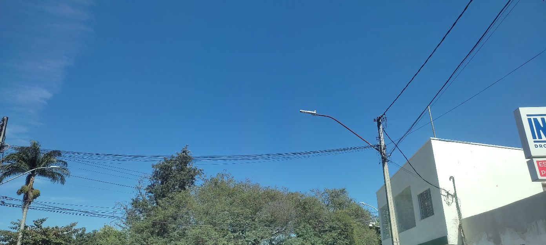 |  |  | 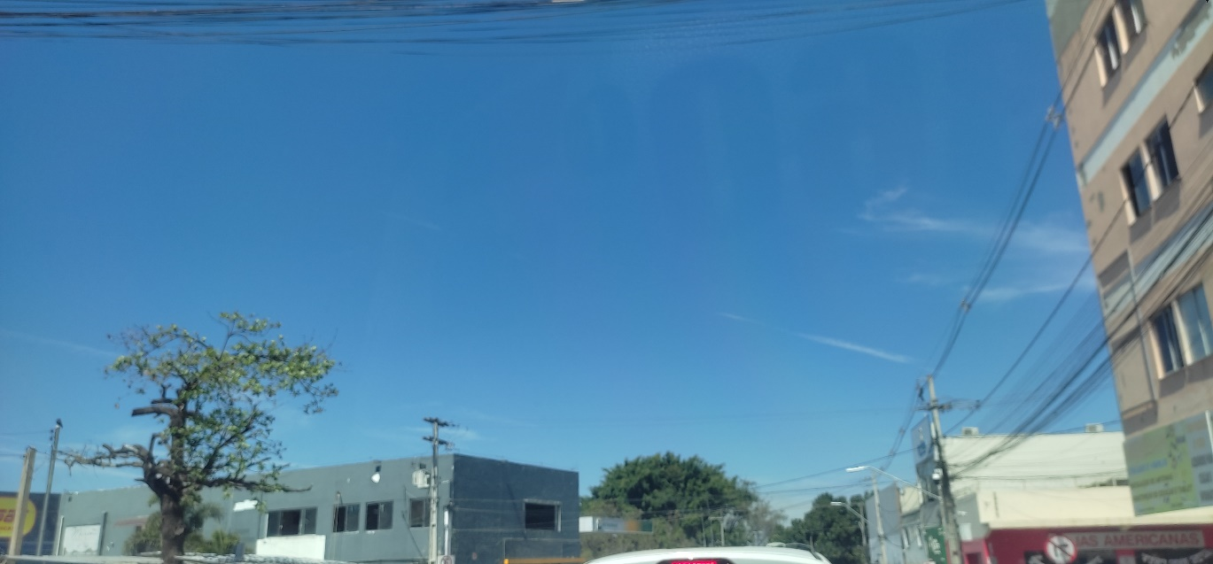

 | 12:00:00 |  |  | 13:00:00
 | 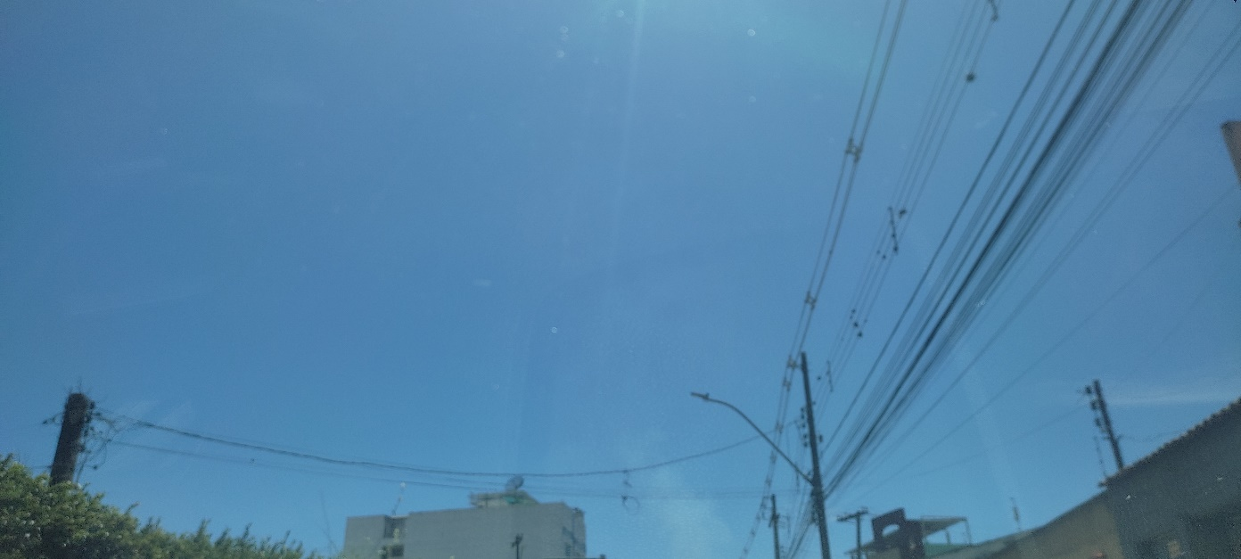 |  |  | 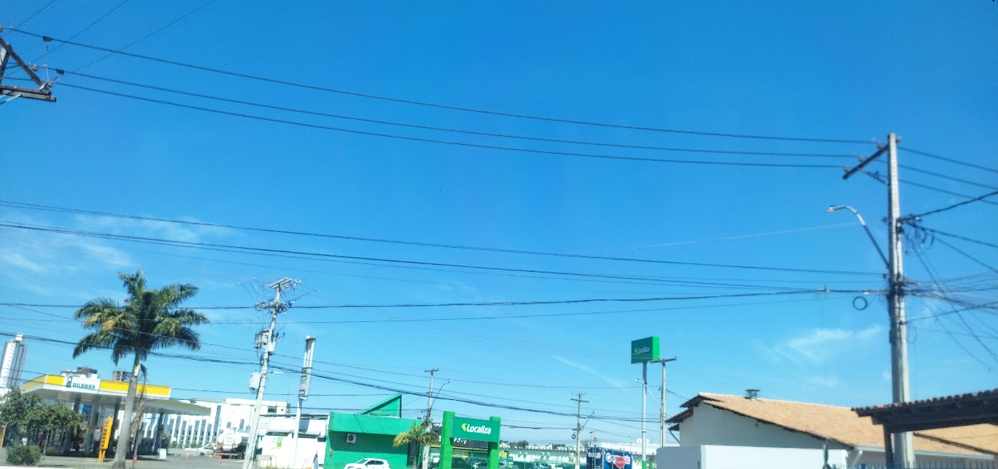

 | 14:00:00 |  |  | 15:00:00

 | 16:00:00

10
← | 10
 | HORÁRIO EFETIVO (INÍCIO - FIM) |  | 09:00 a 16:20
 | LOCALIZAÇÃO RESUMIDA |  | GOIÂNIA - CONDOMÍNIOS
 | PROBLEMA (duração) |  | -
 | OBSERVAÇÃO |  | -
 | CONDIÇÕES METEOROLÓGICAS | MANHÃ | LIMPO
 |  | TARDE | LIMPO

 | ACOMPANHAMENTO CLIMÁTICO
 | 8:00:00 |  |  | 9:00:00
 |  |  |  | 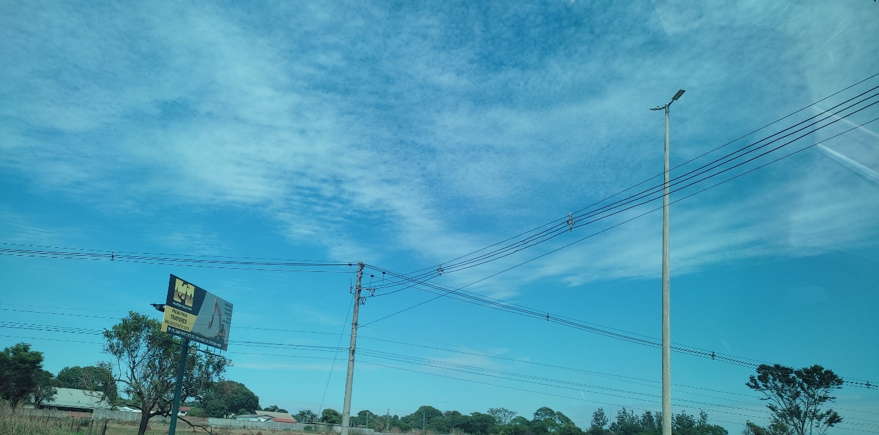

 | 10:00:00 |  |  | 11:00:00
 |  |  |  | 

 | 12:00:00 |  |  | 13:00:00
 | 

 | 14:00:00 |  |  | 15:00:00
 |  |  |  | 

 | 16:00:00
 | 

11
← | 11
 | HORÁRIO EFETIVO (INÍCIO - FIM) |  | 09:00 a 16:15
 | LOCALIZAÇÃO RESUMIDA |  | GOIÂNIA - CONDOMÍNIOS
 | PROBLEMA (duração) |  | -
 | OBSERVAÇÃO
 | CONDIÇÕES METEOROLÓGICAS | MANHÃ | LIMPO
 |  | TARDE | NUBLADO

 | 8:00:00 |  |  | 9:00:00

 | 10:00:00 |  |  | 11:00:00
 |  |  |  | 

 | 12:00:00 |  |  | 13:00:00
 |  |  |  | 

 | 14:00:00 |  |  | 15:00:00
 |  |  |  | 

 | 16:00:00

12
← | 12
 | HORÁRIO EFETIVO (INÍCIO - FIM) |  | 09:20 a 16:00
 | LOCALIZAÇÃO RESUMIDA |  | VIÇOSA - MG
 | PROBLEMA (duração) |  | -
 | OBSERVAÇÃO
 | CONDIÇÕES METEOROLÓGICAS | MANHÃ | LIMPO
 |  | TARDE | PARC NUBLADO

 | ACOMPANHAMENTO CLIMÁTICO
 | 8:00:00 |  |  | 9:00:00
 |  |  |  | 

 | 10:00:00 |  |  | 11:00:00
 |  |  |  | 

 | 12:00:00 |  |  | 13:00:00
 |  |  |  | 

 | 14:00:00 |  |  | 15:00:00
 |  |  |  | 

 | 16:00:00

13
← | 13
 | HORÁRIO EFETIVO (INÍCIO - FIM) |  | 09:20 a 16:20
 | LOCALIZAÇÃO RESUMIDA |  | GOIÂNIA-GO
 | PROBLEMA (duração) |  | -
 | OBSERVAÇÃO
 | CONDIÇÕES METEOROLÓGICAS | MANHÃ | LIMPO
 |  | TARDE | LIMPO

 | ACOMPANHAMENTO CLIMÁTICO
 | 8:00:00 |  |  | 9:00:00
 |  |  |  | 

 | 10:00:00 |  |  | 11:00:00
 |  |  |  | 

 | 12:00:00 |  |  | 13:00:00
 |  |  |  | 

 | 14:00:00 |  |  | 15:00:00
 |  |  |  | 

 | 16:00:00
 | 

14
← | 14
 | HORÁRIO EFETIVO (INÍCIO - FIM) |  | 09:10 a 16:00
 | LOCALIZAÇÃO RESUMIDA |  | GOIÂNIA - GO
 | PROBLEMA (duração)
 | OBSERVAÇÃO
 | CONDIÇÕES METEOROLÓGICAS | MANHÃ | LIMPO
 |  | TARDE | LIMPO

 | ACOMPANHAMENTO CLIMÁTICO
 | 8:00:00 |  |  | 9:00:00
 |  |  |  | 

 | 10:00:00 |  |  | 11:00:00
 |  |  |  | 

 | 12:00:00 |  |  | 13:00:00
 | 

 | 14:00:00 |  |  | 15:00:00
 |  |  |  | 

 | 16:00:00

15
← | 15
 | HORÁRIO EFETIVO (INÍCIO - FIM) |  | 08:30 a 15:30
 | LOCALIZAÇÃO RESUMIDA |  | VIÇOSA - MG
 | PROBLEMA (duração) |  | -
 | OBSERVAÇÃO
 | CONDIÇÕES METEOROLÓGICAS | MANHÃ | LIMPO
 |  | TARDE | LIMPO

 | ACOMPANHAMENTO CLIMÁTICO
 | 8:00:00 |  |  | 9:00:00
 |  

 | 10:00:00 |  |  | 11:00:00
 |  |  |  | 

 | 12:00:00 |  |  | 13:00:00
 |  |  |  | 

 | 14:00:00 |  |  | 15:00:00
 |  |  |  | 

 | 16:00:00

16
← | 16
 | HORÁRIO EFETIVO (INÍCIO - FIM) |  | 11:00 A 15:50
 | LOCALIZAÇÃO RESUMIDA |  | VIÇOSA - MG
 | PROBLEMA (duração) |  | -
 | OBSERVAÇÃO |  | -
 | CONDIÇÕES METEOROLÓGICAS | MANHÃ | LIMPO
 |  | TARDE | LIMPO

 | ACOMPANHAMENTO CLIMÁTICO
 | 8:00:00 |  |  | 9:00:00

 | 10:00:00 |  |  | 11:00:00
 |  |  |  | 

 | 12:00:00 |  |  | 13:00:00
 |  |  |  | 

 | 14:00:00 |  |  | 15:00:00
 |  

 | 16:00:00

17
← | 17
 | HORÁRIO EFETIVO (INÍCIO - FIM) |  | 09:00 a 16:00
 | LOCALIZAÇÃO RESUMIDA |  | GOIÂNIA - GO
 | PROBLEMA (duração) |  | -
 | OBSERVAÇÃO
 | CONDIÇÕES METEOROLÓGICAS | MANHÃ | LIMPO
 |  | TARDE | LIMPO

 | ACOMPANHAMENTO CLIMÁTICO
 | 8:00:00 |  |  | 9:00:00

 | 10:00:00 |  |  | 11:00:00
 |  |  |  | 

 | 12:00:00 |  |  | 13:00:00
 | 

 | 14:00:00 |  |  | 15:00:00
 |  |  |  | 


 | 16:00:00

18
← | 18
 | HORÁRIO EFETIVO (INÍCIO - FIM) |  | 08:30 a 16:10
 | LOCALIZAÇÃO RESUMIDA |  | GOIÂNIA - GO
 | PROBLEMA (duração) |  | -
 | OBSERVAÇÃO |  | -
 | CONDIÇÕES METEOROLÓGICAS | MANHÃ | LIMPO
 |  | TARDE | LIMPO

 | ACOMPANHAMENTO CLIMÁTICO
 | 8:00:00 |  |  | 9:00:00

 | 10:00:00 |  |  | 11:00:00
 | 

 | 12:00:00 |  |  | 13:00:00
 |  |  |  | 

 | 14:00:00 |  |  | 15:00:00
 |  |  |  | 

 | 16:00:00
 | 

19
19
HORÁRIO EFETIVO (INÍCIO - FIM) |  | 09:00 a 15:00
LOCALIZAÇÃO RESUMIDA |  | GOIÂNIA - GO
PROBLEMA (duração) |  | -
OBSERVAÇÃO |  | -
CONDIÇÕES METEOROLÓGICAS | MANHÃ | LIMPO
 | TARDE | LIMPO

ACOMPANHAMENTO CLIMÁTICO
8:00:00 |  |  | 9:00:00

10:00:00 |  |  | 11:00:00
 |  |  | 

12:00:00 |  |  | 13:00:00

14:00:00 |  |  | 15:00:00


16:00:00

20
← | 20
 | HORÁRIO EFETIVO (INÍCIO - FIM) |  | 08:40 a 15:40
 | LOCALIZAÇÃO RESUMIDA |  | MARIANA - MG
 | PROBLEMA (duração) |  | -
 | OBSERVAÇÃO |  | -
 | CONDIÇÕES METEOROLÓGICAS | MANHÃ | PARC. NUBLADO
 |  | TARDE | PARC.NUBLADO

 | ACOMPANHAMENTO CLIMÁTICO
 | 8:00:00 |  |  | 9:00:00
 |  |  |  | 

 | 10:00:00 |  |  | 11:00:00
 |  |  |  | 

 | 12:00:00 |  |  | 13:00:00
 | 

 | 14:00:00 |  |  | 15:00:00
 | 

 | 16:00:00

21
← | 21
 | HORÁRIO EFETIVO (INÍCIO - FIM) |  | 08:40 a 16:00
 | LOCALIZAÇÃO RESUMIDA |  | MARIANA - MG
 | PROBLEMA (duração) |  | -
 | OBSERVAÇÃO |  | -
 | CONDIÇÕES METEOROLÓGICAS | MANHÃ | LIMPO
 |  | TARDE | LIMPO

 | ACOMPANHAMENTO CLIMÁTICO
 | 8:00:00 |  |  | 9:00:00
 |  |  |  | 

 | 10:00:00 |  |  | 11:00:00
 |  

 | 12:00:00 |  |  | 13:00:00
 |  |  |  | 

 | 14:00:00 |  |  | 15:00:00
 |  |  |  | 

 | 16:00:00
 | 

22
← | 22
 | HORÁRIO EFETIVO (INÍCIO - FIM) |  | 09:00 a 16:00
 | LOCALIZAÇÃO RESUMIDA |  | MARIANA - MG
 | PROBLEMA (duração) |  | -
 | OBSERVAÇÃO |  | -
 | CONDIÇÕES METEOROLÓGICAS | MANHÃ | PARC. NUBLADO
 |  | TARDE | PARC. LIMPO

 | ACOMPANHAMENTO CLIMÁTICO
 | 8:00:00 |  |  | 9:00:00
 |  |  |  | 

 | 10:00:00 |  |  | 11:00:00
 |  |  |  | 

 | 12:00:00 |  |  | 13:00:00
 |  |  |  | 

 | 14:00:00 |  |  | 15:00:00
 |  |  |  | 

 | 16:00:00
 | 

23
← | 23
 | HORÁRIO EFETIVO (INÍCIO - FIM) |  | 08:45 A 1545
 | LOCALIZAÇÃO RESUMIDA |  | MARIANA - MG
 | PROBLEMA (duração)
 | OBSERVAÇÃO
 | CONDIÇÕES METEOROLÓGICAS | MANHÃ | PARC. NUBLADO
 |  | TARDE | PARC. LIMPO

 | ACOMPANHAMENTO CLIMÁTICO
 | 8:00:00 |  |  | 9:00:00
 | 


 | 10:00:00 |  |  | 11:00:00
 |  |  |  | 

 | 12:00:00 |  |  | 13:00:00
 |  |  |  | 

 | 14:00:00 |  |  | 15:00:00
 |  |  |  | 


 | 16:00:00

24
← | 24
 | HORÁRIO EFETIVO (INÍCIO - FIM) |  | 09:00 a 16:00
 | LOCALIZAÇÃO RESUMIDA |  | MARIANA -MG
 | PROBLEMA (duração)
 | OBSERVAÇÃO
 | CONDIÇÕES METEOROLÓGICAS | MANHÃ | PARC. NUBLADO
 |  | TARDE | PARC. LIMPO


 | ACOMPANHAMENTO CLIMÁTICO
 | 8:00:00 |  |  | 9:00:00


 | 10:00:00 |  |  | 11:00:00
 |  |  |  | 

 | 12:00:00 |  |  | 13:00:00
 | 

 | 14:00:00 |  |  | 15:00:00
 |  |  |  | 

 | 16:00:00
 | 

25
← | 25
 | HORÁRIO EFETIVO (INÍCIO - FIM) |  | 09:00 a 15:40
 | LOCALIZAÇÃO RESUMIDA |  | MARIANA - MG
 | PROBLEMA (duração) |  | -
 | OBSERVAÇÃO |  | -
 | CONDIÇÕES METEOROLÓGICAS | MANHÃ | PARC. NUBLADO
 |  | TARDE | PARC. LIMPO

 | ACOMPANHAMENTO CLIMÁTICO
 | 8:00:00 |  |  | 9:00:00
 |  |  |  | 

 | 10:00:00 |  |  | 11:00:00
 |  |  |  | 

 | 12:00:00 |  |  | 13:00:00
 |  |  |  | 

 | 14:00:00 |  |  | 15:00:00
 |  |  |  | 

 | 16:00:00

26
← | 26
 | HORÁRIO EFETIVO (INÍCIO - FIM) |  | 09:30 A 16:00
 | LOCALIZAÇÃO RESUMIDA |  | SÃO JOÃO DA BARRA - RJ - BARRA DO AÇU
 | PROBLEMA (duração) |  | -
 | OBSERVAÇÃO |  | -
 | CONDIÇÕES METEOROLÓGICAS | MANHÃ | LIMPO
 |  | TARDE | LIMPO

 | ACOMPANHAMENTO CLIMÁTICO
 | 8:00:00 |  |  | 9:00:00
 | 

 | 10:00:00 |  |  | 11:00:00
 |  |  |  | 

 | 12:00:00 |  |  | 13:00:00
 |  |  |  | 

 | 14:00:00 |  |  | 15:00:00
 |  |  |  | 

 | 16:00:00
 | 

27
← | 27
 | HORÁRIO EFETIVO (INÍCIO - FIM) |  | 09:30 A 15:40
 | LOCALIZAÇÃO RESUMIDA |  | MARIANA - MG
 | PROBLEMA (duração) |  | -
 | OBSERVAÇÃO |  | -
 | CONDIÇÕES METEOROLÓGICAS | MANHÃ | PARC. NUBLADO
 |  | TARDE | PARC. LIMPO

 | ACOMPANHAMENTO CLIMÁTICO
 | 8:00:00 |  |  | 9:00:00
 |  |  |  | 

 | 10:00:00 |  |  | 11:00:00
 |  |  |  | 

 | 12:00:00 |  |  | 13:00:00
 | 

 | 14:00:00 |  |  | 15:00:00
 |  |  |  | 

 | 16:00:00

28
← | 28
 | HORÁRIO EFETIVO (INÍCIO - FIM) |  | 09:00 a 16:00
 | LOCALIZAÇÃO RESUMIDA |  | MARIANA - MG
 | PROBLEMA (duração) |  | -
 | OBSERVAÇÃO |  | -
 | CONDIÇÕES METEOROLÓGICAS | MANHÃ | LIMPO
 |  | TARDE | LIMPO

 | ACOMPANHAMENTO CLIMÁTICO
 | 8:00:00 |  |  | 9:00:00
 | 

 | 10:00:00 |  |  | 11:00:00
 | 

 | 12:00:00 |  |  | 13:00:00
 |  |  |  | 


 | 14:00:00 |  |  | 15:00:00

 | 16:00:00

29
← | 29
 | HORÁRIO EFETIVO (INÍCIO - FIM) |  | 09:00 A 16:00
 | LOCALIZAÇÃO RESUMIDA |  | SÃO JOÃO DA BARRA - RJ
 | PROBLEMA (duração) |  | -
 | OBSERVAÇÃO |  | -
 | CONDIÇÕES METEOROLÓGICAS | MANHÃ | LIMPO
 |  | TARDE | LIMPO

 | ACOMPANHAMENTO CLIMÁTICO
 | 8:00:00 |  |  | 9:00:00
 | 

 | 10:00:00 |  |  | 11:00:00
 |  |  |  | 

 | 12:00:00 |  |  | 13:00:00
 |  |  |  | 

 | 14:00:00 |  |  | 15:00:00
 |  |  |  | 

 | 16:00:00
 | 

30
← | 30
 | HORÁRIO EFETIVO (INÍCIO - FIM) |  | 10:00 as 13:00
 | LOCALIZAÇÃO RESUMIDA |  | VIÇOSA - MG
 | PROBLEMA (duração)
 | OBSERVAÇÃO
 | CONDIÇÕES METEOROLÓGICAS | MANHÃ | PAR. LIMPO
 |  | TARDE | CHUVA

 | ACOMPANHAMENTO CLIMÁTICO
 | 8:00:00 |  |  | 9:00:00

 | 10:00:00 |  |  | 11:00:00

 | 12:00:00 |  |  | 13:00:00

 | 14:00:00 |  |  | 15:00:00
 |  |  |  | 

 | 16:00:00
 | 

31
← | 31
 | HORÁRIO EFETIVO (INÍCIO - FIM) |  | 09:00 a 16:30
 | LOCALIZAÇÃO RESUMIDA |  | VIÇOSA - MG
 | PROBLEMA (duração)
 | OBSERVAÇÃO
 | CONDIÇÕES METEOROLÓGICAS | MANHÃ | PARC: NUBLADO
 |  | TARDE | PARC: NUBLADO

 | 8:00:00 |  |  | 9:00:00
 |  |  |  | 

 | 10:00:00 |  |  | 11:00:00
 | 

 | 12:00:00 |  |  | 13:00:00


 | 14:00:00 |  |  | 15:00:00
 | 

 | 16:00:00

